Observations
Assessment & Readout
# | Observation/Pain Point | Comments | Solution | Area | Recommendations | Category | Effort | Benefits | Documentation | Timeline | Impact | 1 | Priority
1 | Existen errores al completar los cuestionarios de registro por parte de los proveedores y generan problemas en la integración |  | SLP | Cuestionario Externo |  |  |  |  |  |  |  |  |  |  | 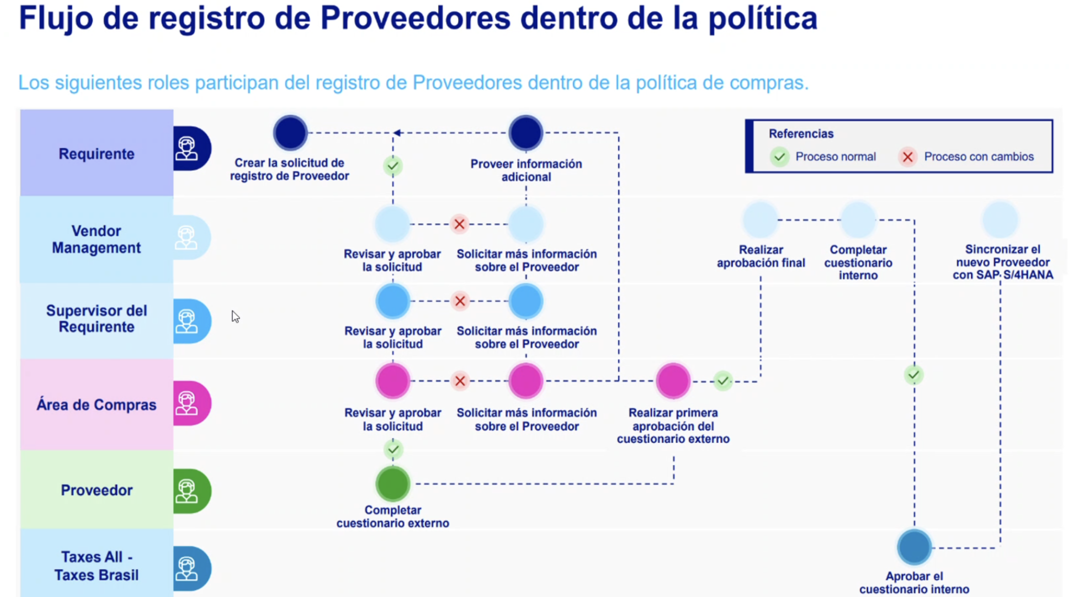
2 | No existe un manual para proveedores, existe mucho tiempo en asistencia a la alta de proveedor. |  | SLP | Gestión Proveedores
3 | El link de invitacion al registro de proveedores expira en 48 horas |  | SLP | Gestión Proveedores
4 | Existen problemas cuando los administradores de los proveedores ya no estan habilitados |  | SLP | Gestión Proveedores
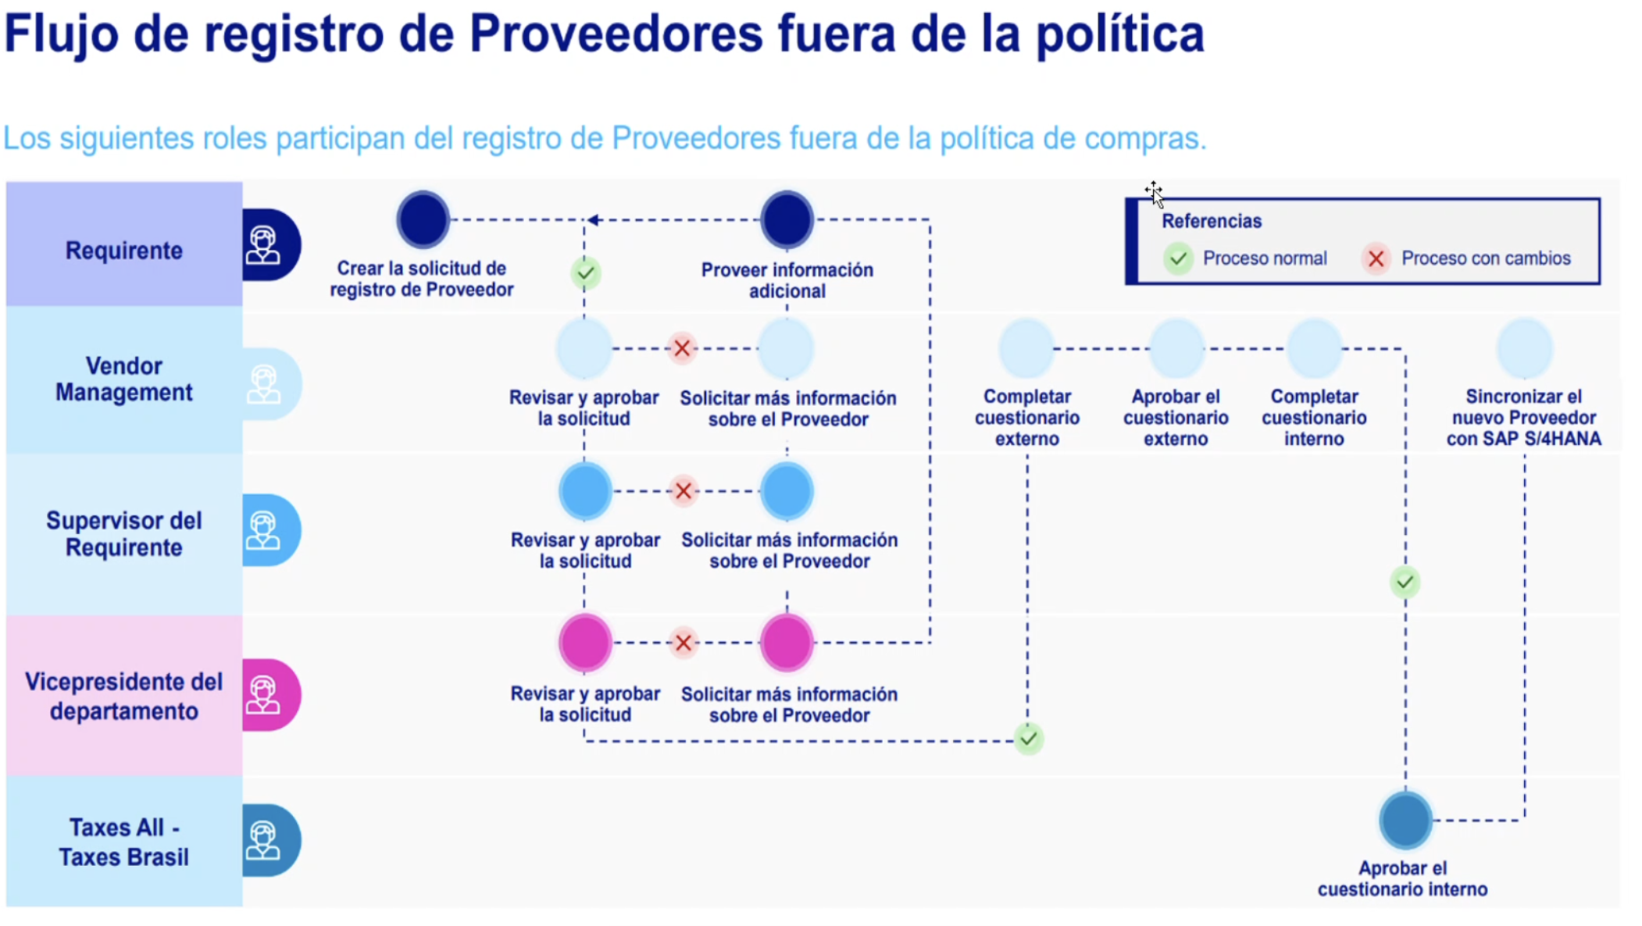
5 | La invitación de registro de proveedores debe lanzarse sola sin intervención del comprador |  | SLP | Cuestionario Externo
7 | Existe intención de agregar un NDA a ser completado por los proveedores |  | SLP | Cuestionario Externo
8 | Existe proceso de revision de perfil de proveedor que se hace en herramientas externas que tienen hasta 2 dias de SLA por el area de vendor management y luego existe una actualizacion en el cuestionario interno | En otra instancia van al cuestionario interno a poner un codigo de estos sistemas externos | SLP | Solicitud de Registro
9 | El proceso de aprobación de la solicitud de proveedor tiene hasta 4 nodos de aprobacion | revisar el proceso para ajustar que no es necesario y solo cuando se requiera | SLP | Solicitud de Registro
10 | Existe varias preguntas que requieren adjuntos y estos adjuntos no suelen ser los correctos |  | SLP | Cuestionario Externo
11 | existe otra pregunta que usa el campo Pais(Region) 7.2 que no es mandatorio pero tambien debe ser completada con fines de integración con ERP | Existe posibilidad de sincronización? | SLP | Cuestionario Externo
13 | En ciertas solicitudes de proveedor se ingresan datos incorrectos como el Pais | existen pocos casos pero se da dado a que el solicitante eligio mal las opciones. Aca falta de conocimiento de la herramienta internamente. | SLP | Solicitud de Registro
14 | Soporte en el proceso de registro de inscripción de proveedores. Mediante un asistente virtual con IA, el proveedor podrá interactuar con una herramienta que le explique cómo realizar el 100 % del proceso. |  | SLP | Gestión Proveedores
15 | Integración de proveedores registrados. Una vez completado el proceso de registro, el sistema de forma automática realiza la integración, y si presenta error sigue intentando y alerta. |  | SLP | Solicitud de Registro
16 | Registro de proveedores. Que los cuestionarios solo permitan marcar una opción de país y no permitan seleccionar regiones o más de un país. |  | SLP | Solicitud de Registro
17 | No se usa proveedores preferidos o calificados |  | SLP | Gestión Proveedores
18 | Los usuarios se confunden al llenar los datos monetarios con la moneda de ejecución | Cambiar el orden de los campos de cabecera, se puede? | Sourcing | Solicitud de Sourcing |  |  |  |  |  |  |  |  |  | WALKME DEMO
19 | Valor historico debe ser automatico | no se puede | Sourcing | Solicitud de Sourcing
20 | Al gestionar los documentos en las tareas de la solicitud los solicitantes cargan mal los documentos via mensajes y no en la carpeta de documentos | Trainning + WalkMe. Una solucion forzada sera no dejar avanzar si la carpeta se encuentra vacia | Sourcing | Solicitud de Sourcing
21 | Los solicitantes son capaces de auto-aprobarse las tareas de revision de documentos |  | Sourcing | Solicitud de Sourcing
22 | Las invitaciones actualmente se hacen 1 a 1. El filtro de busqueda en la invitacion no funciona por ejemplo en el campo commodity. |  | Sourcing | RFX
23 | Cuando envian una licitación necesitan que los proveedores liciten la moneda del proveedor pero esto lo hacen en un solo evento SKU-ARG SKU-Col | Necesitan usar tipo de cambio por proveedor - HACER DEMO | Sourcing | RFX |  |  |  |  |  |  |  |  |  | DEMO
24 | Se necesita que los proveedores sean sugeridos a los nuevos eventos | AI capacidades | Sourcing | RFX |  |  |  |  |  |  |  |  |  | DEMO
25 | los filtros de busqueda, en el evento de Sourcing, deben incluir campos del perfil de proveedores |  | Sourcing | RFX
26 | Se tiene la Necesidad de buscar e incluir proveedores nuevos | Ariba Discovery DEMO | Sourcing | Business Discovery |  |  |  |  |  |  |  |  |  | DEMO VIDEO SAP Business Network Discovery.pptx
27 | Existe la necesidad de agrupar SRs en un solo proyecto de Sourcing | No es posible pero se debe pensar en la integración ERP - Ariba mostrar beneficios | Sourcing | Solicitud de Sourcing
28 | No se estan usando multi-rondas para crear nuevas rondas de licitacion en Ariba |  | Sourcing | RFX |  |  |  |  |  |  |  |  |  | DEMO
29 | Existen preguntas en la creación de eventos que ya no son requeridas ya que eran usadas para Classic Sourcing |  | Sourcing | Proyecto de Sourcing
30 | Existe una pregunta donde se tiene que cargar NDA por pais y esto es manual se necesita que esto sea automatico por pais ya que esto cambia por pais |  | Sourcing | RFX
31 | Existe un problema de requirentes sin acceso a los eventos de Sourcing y en estos eventos deben: 1. Aprobar contenido tecnico antes de la aprobación(hoy no se hace) , 2. Responder preguntas de los proveedores durante el evento(hoy le envian un resumen) y 3. evaluar propuesta tecnica(hoy se hace por afuera). |  | Sourcing | RFX
32 | Existe un problema funcional con las tareas de aprobacion y revision en donde las tareas revision no se finalizan correctamente dado a que los documentos se cargan en comentarios o queda en resivion y el aprobador tiene que ir a la tarea para cerrar para recien poder aprobar | beneficios de review vs approval dado que no ven beneficio a review hay que explicar cuando si cuando no | Contracts | Gestión de Contratos
33 | Cuando se crean adenda se crea solo 1 carpeta para carga de documentos, se puede crear mas carpetas ya sean anidadas o extras para la gestion de documentos |  | Contracts | Adenda
34 | En las adendas de contrato cuando el dueño de contrato no esta en la compañia no se puede editar/modificar para poder continuar con la enmienda |  | Contracts | Adenda
35 | Cuando se crean enmiendas, existe un details Dform, en donde en los line items que se agregan no sincronizan con los campos de cabecera y esto debe hacerse manualmente para que tenga correspondencia |  | Contracts | Adenda
36 | Se crea PR en Buying y automaticamente se crea la Sourcing Request, esta se procesa via evento y se da el ganador en Sourcing, sin embargo no existe forma de actualizar la PR inicialemnte creada con los datos de Sourcing. Actualmente para hacer eso tienen que cancelar la SR y manuamente actualizan la PR con los datos del evento | REVISAR CON MARCELO | Buying&Invoicing
37 | Conflicto entre material code y commodity code en PRs no catalogadas | El sistema no valida automáticamente la relación entre material code y commodity code, causando errores durante la creación de PRs | Ariba Buying&Invoicing | Catalog Management
38 | Proceso manual de creación de catálogos | Requiere múltiples plantillas Excel y pasos manuales para cargar catálogos desde contratos | Ariba Buying&Invoicing | Catalog Management
39 | Información contable no se completa automáticamente | Los usuarios deben buscar y completar manualmente las cuentas contables en cada PR | Ariba Buying&Invoicing | Accounting Integration
40 | Falta de descripción completa en órdenes de compra | Las órdenes no muestran la descripción completa del material al proveedor | Ariba Buying&Invoicing | Purchase Order Management
41 | Recepciones mixtas entre Ariba y SAP causan inconsistencias | Usuarios reciben servicios en SAP cuando deberían hacerlo en Ariba, causando problemas de trazabilidad | Ariba Buying&Invoicing | Receipt Management
42 | Reportes limitados y manuales para KPIs | No existen reportes automáticos para medir tiempos de aprobación, performance de compradores, y otros KPIs críticos | Ariba Buying&Invoicing | Reporting & Analytics
43 | Verificación de presupuesto limitada solo a CAPEX | El control presupuestario en tiempo real solo funciona para gastos de capital, no para OPEX | Ariba Buying&Invoicing | Budget Control
44 | Proceso de facturación completamente manual | Las facturas se envían por email y se procesan manualmente en SAP | Ariba Buying&Invoicing | Invoice Management
45 | Falta información fiscal en órdenes de compra | No aparece el NIT de la empresa en las órdenes, causando problemas para facturación de proveedores | Ariba Buying&Invoicing | Purchase Order Management
46 | Términos y condiciones no visibles en la plataforma del proveedor | Los términos solo están disponibles via email, no en SAP Business Network | Ariba Buying&Invoicing | Supplier Collaboration
47 | Falta de contratos límite para montos menores | Se requiere crear contratos formales incluso para compras de bajo valor | Ariba Buying&Invoicing | Contract Management
48 | Guided Buying implementado pero no productivo por falta de catálogos |  | Buying&Invoicing
39 | Alto nivel de procesos manuales en compras |  | Buying&Invoicing
42 | Uso de ítems no catalogados como práctica habitual |  | Buying&Invoicing
43 | Cuenta contable no se propone automáticamente |  | Buying&Invoicing
44 | Verificación de presupuesto solo parcial (principalmente CAPEX) |  | Buying&Invoicing
45 | Verificación presupuestal en algunos casos es ex post |  | Buying&Invoicing
46 | Recepción inconsistente: servicios en Ariba, materiales en SAP |  | Buying&Invoicing
47 | Usuarios reciben en SAP cuando deberían hacerlo en Ariba |  | Buying&Invoicing
48 | Facturación manual vía email y carga manual en SAP |  | Buying&Invoicing
49 | Falta de control y estandarización en servicios (definición ambigua) |  | Buying&Invoicing
50 | Materiales y servicios comparten lógica pero con comportamientos inconsistentes |  | Buying&Invoicing
51 | Procesos dependen mucho del conocimiento del usuario |  | Buying&Invoicing
52 | Interfaz SAP-Ariba actualiza datos solo una vez al día |  | Buying&Invoicing
53 | Interés en usar PunchOut / Marketplace |  | Buying&Invoicing
54 | Catálogos actuales cargados vía Excel |  | Buying&Invoicing
55 | Falta de control sobre precios en posibles catálogos externos |  | Buying&Invoicing
56 | No hay administración central clara de catálogos |  | Buying&Invoicing
57 | No gestionan anticipos desde Ariba (se hacen fuera del flujo) |  | Buying&Invoicing
58 | Necesidad de trazabilidad completa desde solicitud hasta pago de anticipos |  | Buying&Invoicing
59 | Funcionalidad de anticipos existe en Ariba pero no está implementada |  | Buying&Invoicing
60 | Anticipos requieren integración con SAP (condiciones de pago / FI) |  | Buying&Invoicing
61 | Proceso actual de anticipos no está estandarizado ni integrado |  | Buying&Invoicing
62 | Se requiere sesión específica para entender proceso actual de anticipos |  | Buying&Invoicing
63 | Usuarios reciben servicios y materiales en SAP cuando deberían hacerlo en Ariba |  | Buying&Invoicing
64 | Recepción de servicios definida en Ariba pero no es obligatoria en la práctica |  | Buying&Invoicing
65 | El sistema permite bypass del proceso definido |  | Buying&Invoicing
66 | Falta de enforcement del proceso de recepción |  | Buying&Invoicing
67 | Recepción inconsistente genera reprocesos y “magia” en SAP |  | Buying&Invoicing
68 | Diferencias entre materiales y servicios complican la operación |  | Buying&Invoicing
69 | Necesidad de trazabilidad completa (PR → PO → recepción → factura) |  | Buying&Invoicing

Solution
RECOMENDACIONES
Rótulos de Linha | Count of Observation/Pain Point
SLP | 7
Integration | 2
Total Geral | 9

Timeline
TIMELINE

Rótulos de Linha | Count of Observation/Pain Point
Quick Win | 6
Short Term | 3
Total Geral | 9

Impact
IMPACTo

Rótulos de Linha | Count of Observation/Pain Point
High | 5
Medium | 4
Total Geral | 9

